Worksheet
歯科衛生士 | 2019 | 人体の構造と機能 |  | 2019_dh_19_pm001
 |  | 上顎骨の写真を示す。 矢印で示すのはどれか。1つ選べ。
 |  | 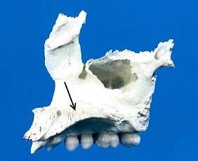
 |  | 1 | 頰骨突起
 |  | 2 | 口蓋突起 | 正解
 |  | 3 | 歯槽突起
 |  | 4 | 前頭突起
歯科衛生士 | 2019 | 歯・口腔の構造と機能 |  | 2019_dh_19_pm002
 |  | 上顎切歯部の唇側面の写真を示す。 矢印で示すのはどれか。1つ選べ。
 |  | 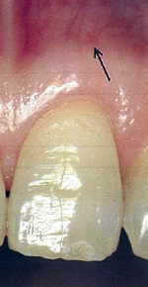
 |  | 1 | 歯肉溝
 |  | 2 | 上唇小帯
 |  | 3 | 遊離歯肉溝
 |  | 4 | 歯肉歯槽粘膜境 | 正解
歯科衛生士 | 2019 | 歯・口腔の構造と機能 |  | 2019_dh_19_pm003
 |  | 口峡を模式図に示す。 矢印で示す部位に存在するのはどれか。1つ選べ。
 |  | 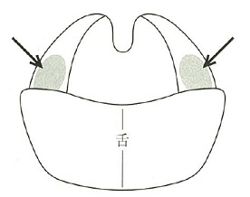
 |  | 1 | 舌扁桃
 |  | 2 | 咽頭扁桃
 |  | 3 | 口蓋扁桃 | 正解
 |  | 4 | 耳管扁桃
歯科衛生士 | 2019 | 人体の構造と機能 |  | 2019_dh_19_pm004
 |  | 腎臓で水分の再吸収を促進するのはどれか。1つ選べ。
 |  | 1 | オキシトシン
 |  | 2 | カルシトニン
 |  | 3 | プロラクチン
 |  | 4 | バソプレッシン | 正解
歯科衛生士 | 2019 | 歯・口腔の構造と機能 |  | 2019_dh_19_pm005
 |  | 形成期のエナメル質で最も多いのはどれか。1つ選べ。
 |  | 1 | エナメリン
 |  | 2 | コラーゲン
 |  | 3 | アメロゲニン | 正解
 |  | 4 | アメロブラスチン
歯科衛生士 | 2019 | 歯・口腔の構造と機能 |  | 2019_dh_19_pm006
 |  | 味物質と味の種類の組合せで正しいのはどれか。1つ選べ。
 |  | 1 | クエン酸 -- 塩 味
 |  | 2 | グルコース -- うま味
 |  | 3 | 硫酸キニーネ -- 苦 味 | 正解
 |  | 4 | グルタミン酸ナトリウム -- 甘 味
歯科衛生士 | 2019 | 歯・口腔の構造と機能 |  | 2019_dh_19_pm007
 |  | 唾液腺の腺房と導管系の模式図を示す。 矢印で示す部位で再吸収されるのはどれか。1つ選べ。
 |  | 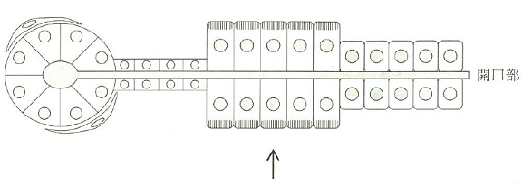
 |  | 1 | K<sup>＋</sup>
 |  | 2 | Na<sup>＋</sup> | 正解
 |  | 3 | Ca<sup>2＋</sup>
 |  | 4 | HCO<sub>3</sub><sup>－</sup>
歯科衛生士 | 2019 | 疾病の成り立ち及び回復過程の促進 |  | 2019_dh_19_pm008
 |  | 顎骨欠損部に患者自身の腸骨を移植するのはどれか。1つ選べ。
 |  | 1 | 異種移植
 |  | 2 | 自家移植 | 正解
 |  | 3 | 同種異系移植
 |  | 4 | 同種同系移植
歯科衛生士 | 2019 | 疾病の成り立ち及び回復過程の促進 |  | 2019_dh_19_pm009
 |  | 歯原性腫瘍の分類を表に示す。 ①に当てはまるのはどれか。1つ選べ。
 |  | 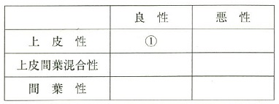
 |  | 1 | 歯牙腫
 |  | 2 | 歯原性線維腫
 |  | 3 | エナメル上皮腫 | 正解
 |  | 4 | セメント芽細胞腫
歯科衛生士 | 2019 | 疾病の成り立ち及び回復過程の促進 |  | 2019_dh_19_pm010
 |  | 口腔粘膜の再発性アフタ性潰瘍形成を特徴とする病変はどれか。1つ選べ。
 |  | 1 | 麻 疹
 |  | 2 | 口腔扁平苔癬
 |  | 3 | 口腔カンジダ症
 |  | 4 | Behçet病〈ベーチェット病〉 | 正解
歯科衛生士 | 2019 | 疾病の成り立ち及び回復過程の促進 |  | 2019_dh_19_pm011
 |  | C型肝炎で正しいのはどれか。1つ選べ。
 |  | 1 | 血液を介して感染する。 | 正解
 |  | 2 | DNAウイルスが病原体である。
 |  | 3 | 予防にはワクチン接種が有効である。
 |  | 4 | わが国のキャリアは約2万人と推定される。
歯科衛生士 | 2019 | 疾病の成り立ち及び回復過程の促進 |  | 2019_dh_19_pm012
 |  | Porphyromonas gingivalisの特徴はどれか。1つ選べ。
 |  | 1 | 莢膜をもつ。 | 正解
 |  | 2 | 非溶血性を示す。
 |  | 3 | 通性嫌気性菌である。
 |  | 4 | ロイコトキシンを産生する。
歯科衛生士 | 2019 | 疾病の成り立ち及び回復過程の促進 |  | 2019_dh_19_pm013
 |  | タンパク質合成の過程を図に示す。 ①の過程を阻害する抗菌薬はどれか。1つ選べ。
 |  | 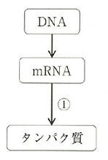
 |  | 1 | サルファ薬
 |  | 2 | ペニシリン系抗菌薬
 |  | 3 | マクロライド系抗菌薬 | 正解
 |  | 4 | ニューキノロン系抗菌薬
歯科衛生士 | 2019 | 疾病の成り立ち及び回復過程の促進 |  | 2019_dh_19_pm014
 |  | 花粉症による鼻水症状に対する薬物治療を図に示す。 ①の薬理作用はどれか。1つ選べ。
 |  | 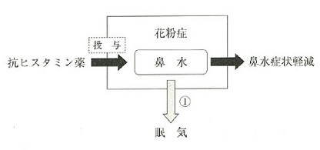
 |  | 1 | 主作用
 |  | 2 | 副作用 | 正解
 |  | 3 | 間接作用
 |  | 4 | 興奮作用
歯科衛生士 | 2019 | 疾病の成り立ち及び回復過程の促進 |  | 2019_dh_19_pm015
 |  | ジアゼパムを使用した時の細胞内外のイオンの動きを模式図に示す。 ①はどれか。1つ選べ。
 |  | 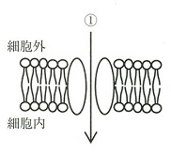
 |  | 1 | K<sup>＋</sup>
 |  | 2 | Cl<sup>－</sup> | 正解
 |  | 3 | Na<sup>＋</sup>
 |  | 4 | Ca<sup>2＋</sup>
歯科衛生士 | 2019 | 歯・口腔の健康と予防に関わる人間と社会の仕組み |  | 2019_dh_19_pm016
 |  | 摂食嚥下運動の流れの一時期を図に示す。 この時期はどれか。1つ選べ。
 |  | 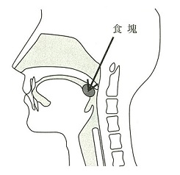
 |  | 1 | 準備期
 |  | 2 | 口腔期 | 正解
 |  | 3 | 咽頭期
 |  | 4 | 食道期
歯科衛生士 | 2019 | 歯・口腔の健康と予防に関わる人間と社会の仕組み |  | 2019_dh_19_pm017
 |  | 12歳の男児。定期健康診査で来院した。来院時の口腔内写真を示す。 矢印が示す部位の清掃に適するのはどれか。1つ選べ。
 |  | 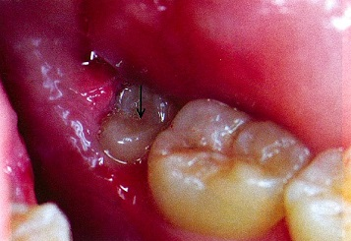
 |  | 1 | 歯間ブラシ
 |  | 2 | タフトブラシ | 正解
 |  | 3 | ラバーチップ
 |  | 4 | デンタルフロス
歯科衛生士 | 2019 | 歯・口腔の健康と予防に関わる人間と社会の仕組み |  | 2019_dh_19_pm018
 |  | 歯垢染色剤に使用されるのはどれか。2つ選べ。
 |  | 1 | フロキシン | 正解
 |  | 2 | メチルレッド
 |  | 3 | ブリリアントブルー | 正解
 |  | 4 | クリスタルバイオレット
歯科衛生士 | 2019 | 歯・口腔の健康と予防に関わる人間と社会の仕組み |  | 2019_dh_19_pm019
 |  | ある2つの地域における飲料水中のフッ化物イオン濃度と地域フッ素症指数との関連を図に示す。 A地域とB地域で異なっていると考えられるのはどれか。1つ選べ。
 |  | 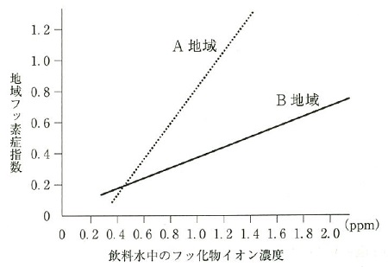
 |  | 1 | 人口性比
 |  | 2 | 年齢構成
 |  | 3 | 年間降水量
 |  | 4 | 年間平均気温 | 正解
歯科衛生士 | 2019 | 歯・口腔の健康と予防に関わる人間と社会の仕組み |  | 2019_dh_19_pm020
 |  | 歯周病の第二次予防はどれか。2つ選べ。
 |  | 1 | PMTC
 |  | 2 | 食生活指導
 |  | 3 | 定期歯科検診 | 正解
 |  | 4 | ルートプレーニング | 正解
歯科衛生士 | 2019 | 歯・口腔の健康と予防に関わる人間と社会の仕組み |  | 2019_dh_19_pm021
 |  | ある全国的な調査（2005年）による年齢階級別歯の喪失原因を図に示す。 歯周病はどれか。1つ選べ。
 |  | 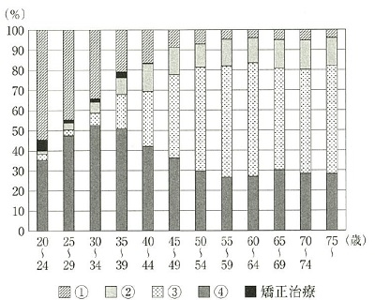
 |  | 1 | ①
 |  | 2 | ②
 |  | 3 | ③ | 正解
 |  | 4 | ④
歯科衛生士 | 2019 | 歯・口腔の健康と予防に関わる人間と社会の仕組み |  | 2019_dh_19_pm022
 |  | スクリーニング検査結果の分類で、有病者はどれか。2つ選べ。
 |  | 1 | 真陽性 | 正解
 |  | 2 | 偽陽性
 |  | 3 | 真陰性
 |  | 4 | 偽陰性 | 正解
歯科衛生士 | 2019 | 歯・口腔の健康と予防に関わる人間と社会の仕組み |  | 2019_dh_19_pm023
 |  | 健康日本21（第二次）における高齢者の低栄養傾向の指標はどれか。1つ選べ。
 |  | 1 | BMI | 正解
 |  | 2 | HbA1c
 |  | 3 | 腹 囲
 |  | 4 | 血中アルブミン
歯科衛生士 | 2019 | 歯・口腔の健康と予防に関わる人間と社会の仕組み |  | 2019_dh_19_pm024
 |  | ICF〈国際生活機能分類〉の構成要素を図に示す。 ①はどれか。1つ選べ。
 |  | 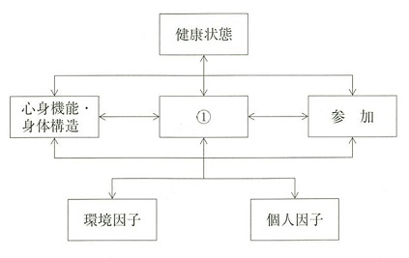
 |  | 1 | 学校教育
 |  | 2 | 痛みの感覚
 |  | 3 | 家族の態度
 |  | 4 | セルフケア | 正解
歯科衛生士 | 2019 | 歯・口腔の健康と予防に関わる人間と社会の仕組み |  | 2019_dh_19_pm025
 |  | 有害な作用を発現する気中濃度が最も高いのはどれか。1つ選べ。
 |  | 1 | 一酸化炭素
 |  | 2 | 二酸化硫黄
 |  | 3 | 二酸化炭素 | 正解
 |  | 4 | 二酸化窒素
歯科衛生士 | 2019 | 歯・口腔の健康と予防に関わる人間と社会の仕組み |  | 2019_dh_19_pm026
 |  | EBM実践の手順で、最初のステップはどれか。1つ選べ。
 |  | 1 | 情報の適用
 |  | 2 | 問題の定式化 | 正解
 |  | 3 | 情報の収集と選択
 |  | 4 | 情報の批判的吟味
歯科衛生士 | 2019 | 歯・口腔の健康と予防に関わる人間と社会の仕組み |  | 2019_dh_19_pm027
 |  | 生活習慣病の予防に有効なのはどれか。1つ選べ。
 |  | 1 | 行動変容 | 正解
 |  | 2 | 食品衛生
 |  | 3 | 流行監視
 |  | 4 | 予防接種
歯科衛生士 | 2019 | 歯・口腔の健康と予防に関わる人間と社会の仕組み |  | 2019_dh_19_pm028
 |  | 第二種学校感染症はどれか。1つ選べ。
 |  | 1 | 水 痘 | 正解
 |  | 2 | コレラ
 |  | 3 | ジフテリア
 |  | 4 | 流行性結膜炎
歯科衛生士 | 2019 | 歯・口腔の健康と予防に関わる人間と社会の仕組み |  | 2019_dh_19_pm029
 |  | 常時50人以上の従業員が働く事業所において、労働安全衛生法に基づいて選任が義務付けられているのはどれか。2つ選べ。
 |  | 1 | 産業医 | 正解
 |  | 2 | 衛生管理者 | 正解
 |  | 3 | 産業歯科医
 |  | 4 | 労働衛生コンサルタント
歯科衛生士 | 2019 | 歯・口腔の健康と予防に関わる人間と社会の仕組み |  | 2019_dh_19_pm030
 |  | わが国の社会保険の分類を図に示す。 ①で給付されるのはどれか。1つ選べ。
 |  | 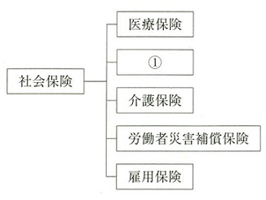
 |  | 1 | 年 金 | 正解
 |  | 2 | 予 防
 |  | 3 | 療 養
 |  | 4 | 休業補償
歯科衛生士 | 2019 | 歯・口腔の健康と予防に関わる人間と社会の仕組み |  | 2019_dh_19_pm031
 |  | 歯科衛生士法に基づく歯科衛生士の義務はどれか。2つ選べ。
 |  | 1 | 守秘義務 | 正解
 |  | 2 | 2年間の業務記録の保管
 |  | 3 | 5年ごとの業務従事者届の提出
 |  | 4 | 歯科衛生士名簿の登録事項変更の申請 | 正解
歯科衛生士 | 2019 | 歯科衛生士概論 |  | 2019_dh_19_pm032
 |  | 48歳の女性。①ブラッシング時の疼痛を訴えて来院した。②全顎的にプラークの付着および歯肉退縮が認められ、歯科医師より歯科保健指導を行うよう指示された。ブラッシング方法を確認したところ、③水平法を行っていたため、④スクラッビング法に変更することが望ましいと考えた。 歯科衛生士の業務記録を示す。 下線部分で「計画」欄に記録する内容はどれか。1つ選べ。
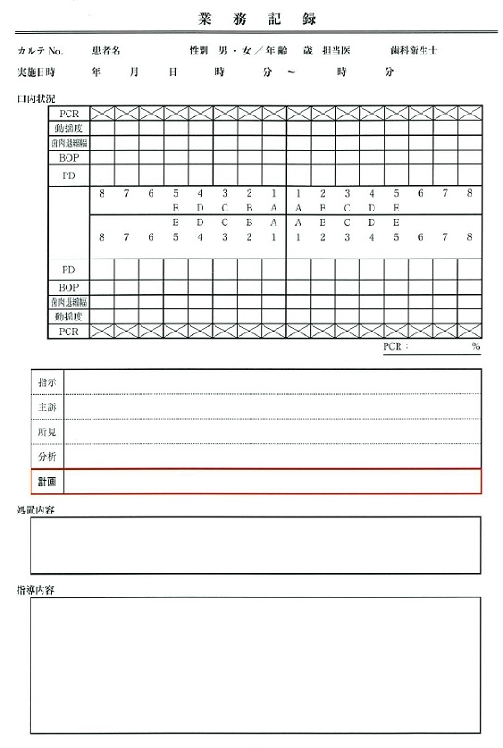
 |  | 1 | ①
 |  | 2 | ②
 |  | 3 | ③
 |  | 4 | ④ | 正解
歯科衛生士 | 2019 | 歯・口腔の健康と予防に関わる人間と社会の仕組み |  | 2019_dh_19_pm033
 |  | 医療法で、医療機関に義務付けられているのはどれか。1つ選べ。
 |  | 1 | 医療安全管理者の配置 | 正解
 |  | 2 | 厚生労働省へのインシデント報告
 |  | 3 | 患者・家族への医療安全指導の実施
 |  | 4 | 医療安全支援センターへの医療事故報告
歯科衛生士 | 2019 | 臨床歯科医学 |  | 2019_dh_19_pm034
 |  | Hellmanの歯齢ⅣAはどれか。1つ選べ。
 |  | 1 | 第一大臼歯の萌出完了
 |  | 2 | 第二大臼歯の萌出開始
 |  | 3 | 第二大臼歯の萌出完了 | 正解
 |  | 4 | 第三大臼歯の萌出開始
歯科衛生士 | 2019 | 臨床歯科医学 |  | 2019_dh_19_pm035
 |  | 体温測定時間が最も短いのはどれか。1つ選べ。
 |  | 1 | 鼓膜温 | 正解
 |  | 2 | 口腔温
 |  | 3 | 腋窩温
 |  | 4 | 直腸温
歯科衛生士 | 2019 | 臨床歯科医学 |  | 2019_dh_19_pm036
 |  | 電離放射線による確率的影響でみられるのはどれか。1つ選べ。
 |  | 1 | 脱 毛
 |  | 2 | 白内障
 |  | 3 | 白血病 | 正解
 |  | 4 | 皮膚発赤
歯科衛生士 | 2019 | 臨床歯科医学 |  | 2019_dh_19_pm037
 |  | ある検査画像を示す。 この検査はどれか。1つ選べ。
 |  | 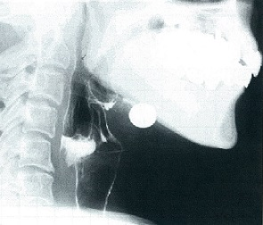
 |  | 1 | 嚥下圧検査
 |  | 2 | 超音波検査
 |  | 3 | 嚥下造影検査 | 正解
 |  | 4 | 嚥下内視鏡検査
歯科衛生士 | 2019 | 臨床歯科医学 |  | 2019_dh_19_pm038
 |  | 68歳の女性。上顎前歯部の一過性の冷水痛を主訴として来院した。初診時の口腔内写真を示す。 適切と考えられる処置はどれか。2つ選べ。
 |  | 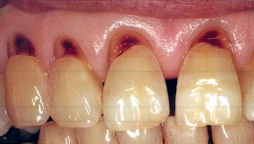
 |  | 1 | フッ化物歯面塗布
 |  | 2 | ラミネートべニア修復
 |  | 3 | コンポジットレジン修復 | 正解
 |  | 4 | グラスアイオノマーセメント修復 | 正解
歯科衛生士 | 2019 | 臨床歯科医学 |  | 2019_dh_19_pm039
 |  | 上顎中切歯の模式図を示す。 斜線で示す窩洞はBlack分類でどれか。1つ選べ。
 |  | 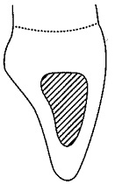
 |  | 1 | Ⅰ 級
 |  | 2 | Ⅱ 級
 |  | 3 | Ⅲ 級 | 正解
 |  | 4 | Ⅳ 級
歯科衛生士 | 2019 | 臨床歯科医学 |  | 2019_dh_19_pm040
 |  | 45歳の女性。下顎前歯の痛みを主訴として来院した。昨夜から激しい拍動性疼痛と温熱痛があるという。初診時の口腔内写真（A）、エックス線写真（B）を示す。 考えられる対応はどれか。2つ選べ。
 |  | 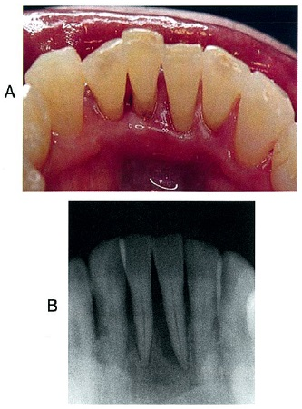
 |  | 1 | SRP
 |  | 2 | LDDS
 |  | 3 | 咬合調整 | 正解
 |  | 4 | 麻酔抜髄 | 正解
歯科衛生士 | 2019 | 臨床歯科医学 |  | 2019_dh_19_pm041
 |  | 歯髄鎮痛消炎療法で正しいのはどれか。1つ選べ。
 |  | 1 | KNO<sub>3</sub>で象牙細管を封鎖する。
 |  | 2 | 修復象牙質形成を目的とする。
 |  | 3 | 急性根尖性歯周炎が適応である。
 |  | 4 | ユージノールの鎮静効果を利用している。 | 正解
歯科衛生士 | 2019 | 臨床歯科医学 |  | 2019_dh_19_pm042
 |  | 54歳の男性。上顎右側第一大臼歯の拍動性の疼痛を主訴として来院した。急性化膿性根尖性歯周炎と診断され、感染根管治療が行われたところ、多量の排膿と出血が認められた。処置中の口腔内写真を示す。 処置後に行う仮封の方法で考えられるのはどれか。1つ選べ。
 |  | 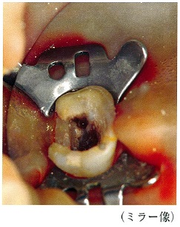
 |  | 1 | レジン系仮封材による単一仮封
 |  | 2 | サンダラック綿球による穿通仮封 | 正解
 |  | 3 | カルボン酸系セメントによる単一仮封
 |  | 4 | ストッピングと酸化亜鉛ユージノールセメントによる二重仮封
歯科衛生士 | 2019 | 臨床歯科医学 |  | 2019_dh_19_pm043
 |  | 20歳の女性。下顎前歯部歯肉からの出血を主訴として来院した。6か月前からブラッシング時に自覚していたが痛みがないため放置していたという。歯周組織検査後、TBIとスケーリングを行うよう指示を受けた。初診時の口腔内写真（A、B）とエックス線写真の一部（C）を示す。 歯周基本治療終了後の再評価時にみられると考えられるのはどれか。2つ選べ。
 |  | 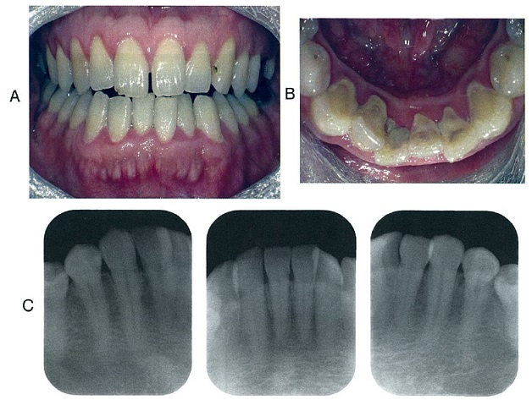
 |  | 1 | 露出歯根面
 |  | 2 | スティップリング | 正解
 |  | 3 | 象牙質知覚過敏症
 |  | 4 | プロービング深さの減少 | 正解
歯科衛生士 | 2019 | 臨床歯科医学 |  | 2019_dh_19_pm044
 |  | 53歳の男性。歯肉の腫脹を主訴として来院した。検査の結果、慢性歯周炎と診断され、歯周基本治療後に歯周組織再生療法が行われることになった。歯周外科治療時の口腔内写真（A）とその一部を拡大した写真（B）を示す。 次に行う処置で考えられるのはどれか。1つ選べ。

 |  | 1 | SRP | 正解
 |  | 2 | 縫 合
 |  | 3 | 歯槽骨整形
 |  | 4 | 歯周組織再生治療剤の塗布
歯科衛生士 | 2019 | 臨床歯科医学 |  | 2019_dh_19_pm045
 |  | 46歳の女性。上顎右側第二小臼歯の違和感を主訴として来院した。慢性歯周炎と診断され、歯周基本治療を行った。再評価時のエックス線写真と歯周組織検査結果の一部を示す。歯周外科治療を行うことになった。 考えられる術式はどれか。1つ選べ。
 |  | 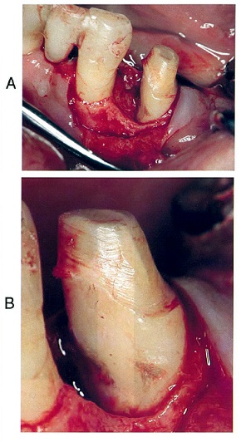 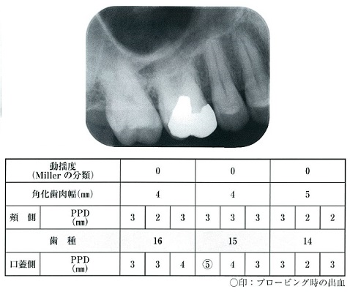
 |  | 1 | ENAP
 |  | 2 | フラップ手術 | 正解
 |  | 3 | 遊離歯肉移植術
 |  | 4 | 歯肉弁根尖側移動術
歯科衛生士 | 2019 | 臨床歯科医学 |  | 2019_dh_19_pm046
 |  | 75歳の女性。咀嚼困難を主訴として来院した。上下顎精密印象採得後に製作した装置の写真を示す。 この装置の目的はどれか。2つ選べ。
 |  | 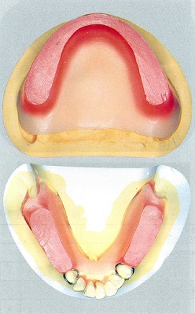
 |  | 1 | 咬合圧の測定
 |  | 2 | 人工歯の排列 | 正解
 |  | 3 | 咀嚼機能の検査
 |  | 4 | 顎間関係の記録 | 正解
歯科衛生士 | 2019 | 臨床歯科医学 |  | 2019_dh_19_pm047
 |  | 下顎部分床義歯の写真（A）とその一部を拡大した写真（B）を示す。 丸で囲んだ部分の役割はどれか。1つ選べ。
 |  | 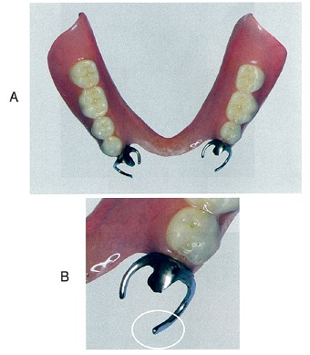
 |  | 1 | 沈下の防止
 |  | 2 | 離脱の防止 | 正解
 |  | 3 | 水平的動揺の防止
 |  | 4 | 咬合力伝達の防止
歯科衛生士 | 2019 | 臨床歯科医学 |  | 2019_dh_19_pm048
 |  | 上顎前歯部の支台歯形成終了後、治療に用いた装置の写真を示す。 本装置の目的はどれか。2つ選べ。
 |  | 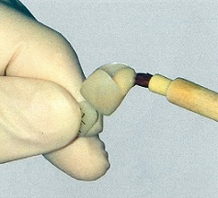
 |  | 1 | 色調の選択
 |  | 2 | 支台歯の保護 | 正解
 |  | 3 | 審美性の確保 | 正解
 |  | 4 | 精密印象の採得
歯科衛生士 | 2019 | 臨床歯科医学 |  | 2019_dh_19_pm049
 |  | 血球検査において、血小板の減少がみられるのはどれか。1つ選べ。
 |  | 1 | 血友病
 |  | 2 | 血小板無力症
 |  | 3 | 播種性血管内凝固症候群 | 正解
 |  | 4 | von Willebrand病〈フォン ウィルブランド病〉
歯科衛生士 | 2019 | 臨床歯科医学 |  | 2019_dh_19_pm050
 |  | 55歳の男性。上顎右側第一大臼歯の疼痛を主訴として来院した。歯根破折が認められたため、局所麻酔下に近心頰側根の抜歯が行われたところ、抜歯窩からの持続的出血を認めたため、止血剤を抜歯窩に挿入した。挿入後の口腔内写真を示す。 止血のために使用できるのはどれか。2つ選べ。
 |  | 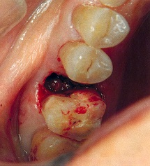
 |  | 1 | 酸化セルロース | 正解
 |  | 2 | トラネキサム酸
 |  | 3 | ゼラチンスポンジ | 正解
 |  | 4 | 塩化ベンゼトニウム
歯科衛生士 | 2019 | 臨床歯科医学 |  | 2019_dh_19_pm051
 |  | 65歳の男性。下顎右側第一大臼歯の疼痛を主訴として来院した。既往歴として慢性閉塞性肺疾患があるという。急性化膿性歯髄炎と診断され、局所麻酔下にて抜髄が行われることになった。処置中に患者に装着した機器の写真を示す。 測定しているのはどれか。2つ選べ。
 |  | 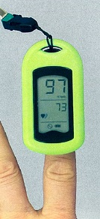
 |  | 1 | 脈 拍 | 正解
 |  | 2 | 脈 圧
 |  | 3 | 収縮期血圧
 |  | 4 | 経皮的動脈血酸素飽和度 | 正解
歯科衛生士 | 2019 | 臨床歯科医学 |  | 2019_dh_19_pm052
 |  | 45歳の女性。右側頬粘膜部の痛みを主訴として来院した。2週前に頬粘膜の異常に気付き、接触痛を自覚するようになったという。両側の頬粘膜部に網状の白色病変を認めた。口腔内写真を示す。 考えられるのはどれか。1つ選べ。
 |  | 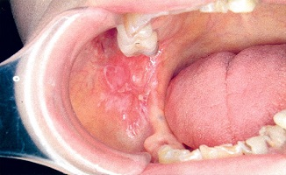
 |  | 1 | 天疱瘡
 |  | 2 | 帯状疱疹
 |  | 3 | 扁平苔癬 | 正解
 |  | 4 | ヘルパンギーナ
歯科衛生士 | 2019 | 臨床歯科医学 |  | 2019_dh_19_pm053
 |  | 矯正歯科治療で撮影されたエックス線写真を示す。 評価できるのはどれか。1つ選べ。
 |  | 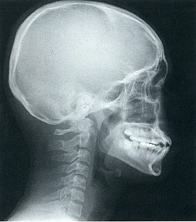
 |  | 1 | 歯数の異常
 |  | 2 | 上下顎骨の左右的対称性
 |  | 3 | 上下顎骨の前後的位置関係 | 正解
 |  | 4 | アーチレングスディスクレパンシー
歯科衛生士 | 2019 | 臨床歯科医学 |  | 2019_dh_19_pm054
 |  | 上顎歯列模型側面観の写真を示す。 Angleの不正咬合の分類で基準となるのはどれか。1つ選べ。
 |  | 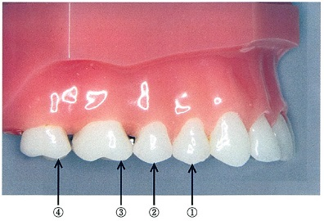
 |  | 1 | ①
 |  | 2 | ②
 |  | 3 | ③ | 正解
 |  | 4 | ④
歯科衛生士 | 2019 | 臨床歯科医学 |  | 2019_dh_19_pm055
 |  | 口腔内写真を示す。 上下顎前歯の前後的、垂直的被蓋関係の評価で正しいのはどれか。1つ選べ。 ただし、選択肢は【前後的関係】 -- 【垂直的関係】とする。
 |  | 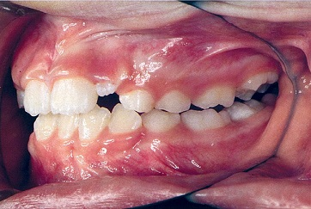
 |  | 1 | （＋） -- （＋） | 正解
 |  | 2 | （－） -- （＋）
 |  | 3 | （＋） -- （－）
 |  | 4 | （－） -- （－）
歯科衛生士 | 2019 | 臨床歯科医学 |  | 2019_dh_19_pm056
 |  | カウプ指数の計算式はどれか。1つ選べ。
 |  | 1 | ［体重（g）/身長（m）<sup>2</sup>］×10
 |  | 2 | ［体重（g）/身長（cm）<sup>2</sup>］×10 | 正解
 |  | 3 | ［体重（kg）/身長（m）<sup>2</sup>］×10
 |  | 4 | ［体重（kg）/身長（cm）<sup>2</sup>］×10
歯科衛生士 | 2019 | 臨床歯科医学 |  | 2019_dh_19_pm057
 |  | 4歳の男児。う蝕治療を目的として来院した。保存不可能な乳臼歯が抜去され、装置が装着された。装置装着時の口腔内写真を示す。 この装置の目的はどれか。1つ選べ。
 |  | 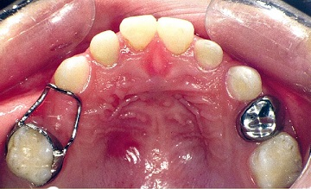
 |  | 1 | 垂直的保隙
 |  | 2 | 近遠心的保隙 | 正解
 |  | 3 | 歯の歯体移動
 |  | 4 | 咀嚼機能の回復
歯科衛生士 | 2019 | 臨床歯科医学 |  | 2019_dh_19_pm058
 |  | 3歳の男児。上顎右側乳中切歯唇側歯肉の腫脹を主訴として来院した。う蝕の進行による化膿性根尖性歯周炎と診断され、根管治療が行われた。症状が軽快し根管充塡が行われることになった。 根管充塡材を選択するうえで最も留意するのはどれか。1つ選べ。
 |  | 1 | 易感染性
 |  | 2 | 歯根が未完成
 |  | 3 | 高い歯髄活性
 |  | 4 | 生理的な歯根吸収 | 正解
歯科衛生士 | 2019 | 臨床歯科医学 |  | 2019_dh_19_pm059
 |  | 75歳の女性。食べにくいことを主訴として来院した。脳幹梗塞の後遺症により右側の舌に麻痺が生じたため、舌接触補助床が製作された。口腔内に装着した写真を示す。 改善できるのはどれか。1つ選べ。
 |  | 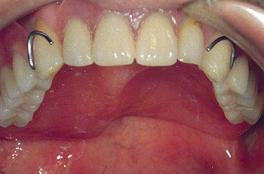
 |  | 1 | 口腔への取り込み
 |  | 2 | 口腔から咽頭への送り込み | 正解
 |  | 3 | 咽頭から食道への送り込み
 |  | 4 | 食道から胃への送り込み
歯科衛生士 | 2019 | 臨床歯科医学 |  | 2019_dh_19_pm060
 |  | パーキンソン病の主症状はどれか。2つ選べ。
 |  | 1 | 多 弁
 |  | 2 | 無表情 | 正解
 |  | 3 | 筋肉の弛緩
 |  | 4 | 手足の震え | 正解
歯科衛生士 | 2019 | 臨床歯科医学 |  | 2019_dh_19_pm061
 |  | 8歳の男児。自閉スペクトラム症であるという。小児歯科外来で歯科衛生士が口腔清掃を行っている場面の写真を示す。 患児が口腔清掃中にヘッドホンにより遮断しているのはどれか。2つ選べ。
 |  | 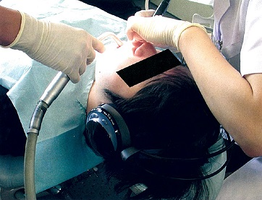
 |  | 1 | 指 示
 |  | 2 | 説 明
 |  | 3 | 子どもの泣き声 | 正解
 |  | 4 | 治療用機器の音 | 正解
歯科衛生士 | 2019 | 臨床歯科医学 |  | 2019_dh_19_pm062
 |  | 32歳の男性。知的能力障害があって障害者の施設に通所している。歯科健診で歯肉の腫脹と口臭を指摘され、施設職員と一緒に来院した。初診時の口腔内写真を示す。 服用を疑う薬はどれか。1つ選べ。
 |  | 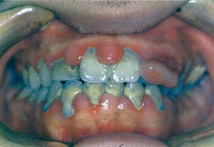
 |  | 1 | アスピリン
 |  | 2 | メチシリン
 |  | 3 | フェニトイン | 正解
 |  | 4 | ワルファリンカリウム
歯科衛生士 | 2019 | 歯科予防処置論 |  | 2019_dh_19_pm063
 |  | 歯の付着物で生体防御作用をもつのはどれか。1つ選べ。
 |  | 1 | 歯 石
 |  | 2 | ステイン
 |  | 3 | プラーク
 |  | 4 | ペリクル | 正解
歯科衛生士 | 2019 | 歯・口腔の健康と予防に関わる人間と社会の仕組み |  | 2019_dh_19_pm064
 |  | 口臭の官能試験で「かろうじて悪臭と認識できる」のはどれか。1つ選べ。
 |  | 1 | スコア0
 |  | 2 | スコア1
 |  | 3 | スコア2 | 正解
 |  | 4 | スコア3
歯科衛生士 | 2019 | 歯科予防処置論 |  | 2019_dh_19_pm065
 |  | 喫煙者にみられる歯周組織の特徴はどれか。2つ選べ。
 |  | 1 | 歯肉辺縁部の浮腫
 |  | 2 | 口蓋側の深い歯周ポケット | 正解
 |  | 3 | 歯肉へのメラニン色素沈着 | 正解
 |  | 4 | 歯肉辺縁部からの出血増加
歯科衛生士 | 2019 | 歯科予防処置論 |  | 2019_dh_19_pm066
 |  | 歯周病のリスク評価に用いるのはどれか。1つ選べ。
 |  | 1 | 唾液pH
 |  | 2 | 唾液緩衝能
 |  | 3 | 唾液粘稠度
 |  | 4 | 唾液中潜血反応 | 正解
歯科衛生士 | 2019 | 歯科予防処置論 |  | 2019_dh_19_pm067
 |  | 歯周プローブを使用するのはどれか。2つ選べ。
 |  | 1 | CPI | 正解
 |  | 2 | GBI | 正解
 |  | 3 | PHP
 |  | 4 | PMA Index
歯科衛生士 | 2019 | 歯科予防処置論 |  | 2019_dh_19_pm068
 |  | SRP後の歯面研磨で正しいのはどれか。2つ選べ。
 |  | 1 | 粗糙面の滑沢化 | 正解
 |  | 2 | 歯肉の再付着を促進
 |  | 3 | プラークの再付着を予防 | 正解
 |  | 4 | 象牙質知覚過敏症の抑制
歯科衛生士 | 2019 | 歯科予防処置論 |  | 2019_dh_19_pm069
 |  | ペリオドンタルキュレットの写真（A、B）を示す。 Bに比較してAの特徴はどれか。1つ選べ。
 |  | 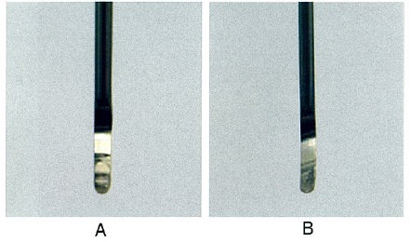
 |  | 1 | 仕上げ用に用いる。
 |  | 2 | 刃部内角が鋭角である。
 |  | 3 | オフセットブレードを有している。
 |  | 4 | 刃部の両側にカッティングエッジがある。 | 正解
歯科衛生士 | 2019 | 歯科予防処置論 |  | 2019_dh_19_pm070
 |  | スケーラーを把持した写真を示す。 フィンガーレストを設定するのはどれか。1つ選べ。
 |  | 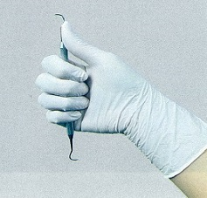
 |  | 1 | 拇 指 | 正解
 |  | 2 | 示 指
 |  | 3 | 中 指
 |  | 4 | 薬 指
歯科衛生士 | 2019 | 歯科予防処置論 |  | 2019_dh_19_pm071
 |  | 60歳の女性。下顎左側臼歯部の疼痛を訴えて来院した。慢性歯周炎と診断され、歯周治療が行われた。歯周外科治療後の口腔内写真（A）と口腔機能回復治療後の口腔内写真（B）を示す。 SPT時に矢印で示した部位に使用するグレーシータイプキュレットはどれか。2つ選べ。
 |  | 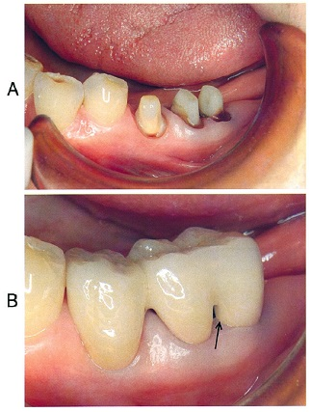
 |  | 1 | # 7
 |  | 2 | # 8 | 正解
 |  | 3 | #11
 |  | 4 | #12 | 正解
歯科衛生士 | 2019 | 歯科予防処置論 |  | 2019_dh_19_pm072
 |  | 55歳の男性。メインテナンスのため来院した。歯科医師より歯面研磨の指示を受けた。口腔内写真を示す。 使用する器具・器材はどれか。2つ選べ。
 |  | 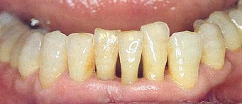
 |  | 1 | 研磨用ディスク
 |  | 2 | スーパーフロス | 正解
 |  | 3 | シリコーンポイント
 |  | 4 | ポリッシングブラシ | 正解
歯科衛生士 | 2019 | 歯科予防処置論 |  | 2019_dh_19_pm073
 |  | う蝕発病因子の評価で環境因子はどれか。1つ選べ。
 |  | 1 | 口腔細菌数
 |  | 2 | 砂糖摂取量 | 正解
 |  | 3 | 歯列の叢生
 |  | 4 | 唾液緩衝能
歯科衛生士 | 2019 | 歯科予防処置論 |  | 2019_dh_19_pm074
 |  | 12歳の女児。4か月の定期健康診査で来院した。患者の前回と今回来院時のカリエスリスク検査結果を表に示す。 前回よりカリエスリスクが改善されたのはどれか。2つ選べ。
 |  | 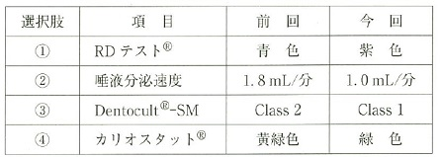
 |  | 1 | ①
 |  | 2 | ②
 |  | 3 | ③ | 正解
 |  | 4 | ④ | 正解
歯科衛生士 | 2019 | 歯科予防処置論 |  | 2019_dh_19_pm075
 |  | 週1回法のフッ化物洗口液を200mL作製するために必要なフッ化ナトリウムの粉末量はどれか。1つ選べ。
 |  | 1 | 0.2g
 |  | 2 | 0.4g | 正解
 |  | 3 | 2.0g
 |  | 4 | 4.0g
歯科衛生士 | 2019 | 歯科予防処置論 |  | 2019_dh_19_pm076
 |  | う蝕予防としてフッ化物洗口の効果的な実施時期はどれか。2つ選べ。
 |  | 1 | 2～3歳
 |  | 2 | 4～6歳 | 正解
 |  | 3 | 7～15歳 | 正解
 |  | 4 | 16～18歳
歯科衛生士 | 2019 | 歯科予防処置論 |  | 2019_dh_19_pm077
 |  | 6歳の女児。奥歯の歯ぐきが気になることを主訴として来院した。う蝕リスクが高いとの診断で歯科医師の指導により下顎左側第一大臼歯に可及的に小窩裂溝填塞を行うことになった。口腔内写真を示す。 填塞前に行うのはどれか。2つ選べ。
 |  | 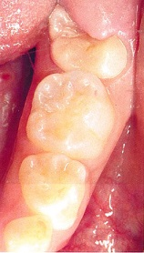
 |  | 1 | 咬合調整
 |  | 2 | 歯面清掃 | 正解
 |  | 3 | 水洗・乾燥 | 正解
 |  | 4 | ラバーダム防湿
歯科衛生士 | 2019 | 歯科保健指導論 |  | 2019_dh_19_pm078
 |  | 17歳の男子。口臭を主訴として来院した。O’LearyのPCRは45％で、軽度の歯肉炎と診断された。歯科医師より歯科保健指導をするよう指示を受けた。ブラッシング指導とともに、洗口剤の使用方法の指導を行った。 正しいのはどれか。2つ選べ。
 |  | 1 | 10～20mL程度口に含む。 | 正解
 |  | 2 | 20～30秒間洗口する。 | 正解
 |  | 3 | 洗口後に歯磨きを行う。
 |  | 4 | 洗口後は水で十分含嗽する。
歯科衛生士 | 2019 | 歯・口腔の健康と予防に関わる人間と社会の仕組み |  | 2019_dh_19_pm079
 |  | 患者調査における外来患者受療率を図に示す。 ②はどれか。1つ選べ。
 |  | 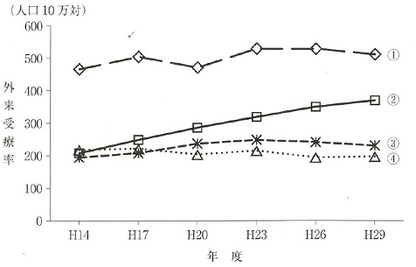
 |  | 1 | 歯の補綴
 |  | 2 | 高血圧性疾患
 |  | 3 | 急性上気道感染症
 |  | 4 | 歯肉炎および歯周疾患 | 正解
歯科衛生士 | 2019 | 歯科保健指導論 |  | 2019_dh_19_pm080
 |  | 85歳の女性。定期健康診査を目的として来院した。散歩を日課としているが、半年前から、かかりつけの内科で処方された高血圧の薬を飲み忘れることが多くなったり、自宅での料理を失敗することが増えたという。食事や衣服の着替えは一人でできるという。 障害高齢者の日常生活自立度判定はどれと考えられるか。1つ選べ。
 |  | 1 | ランクA
 |  | 2 | ランクB
 |  | 3 | ランクC
 |  | 4 | ランクJ | 正解
歯科衛生士 | 2019 | 歯科保健指導論 |  | 2019_dh_19_pm081
 |  | 乳児の保護者に対する適切な口腔保健指導はどれか。2つ選べ。
 |  | 1 | 授乳方法 | 正解
 |  | 2 | 口腔習癖の指導
 |  | 3 | フッ化物洗口の推奨
 |  | 4 | 乳歯の萌出時期の説明 | 正解
歯科衛生士 | 2019 | 歯科保健指導論 |  | 2019_dh_19_pm082
 |  | 55歳の男性。下顎臼歯部歯肉の腫脹を主訴として来院した。歯科保健指導時の会話を示す。 歯科衛生士：就寝前の歯磨きはどうですか。 患 者：仕事が忙しくて、家に帰ると疲れて何もする気が起こらないね。 歯科衛生士：そうなんですね。 患 者：今年から新しいプロジェクトを任されて大変なんだよ。 歯科衛生士：それは大変ですね。 患 者：昨日も帰宅したのは夜中の12時だったしね。 歯科衛生士：体調はいかがですか。 用いた医療面接の手法はどれか。2つ選べ。
 |  | 1 | 共 感 | 正解
 |  | 2 | 傾 聴 | 正解
 |  | 3 | 動機付け
 |  | 4 | クローズドクエスチョン
歯科衛生士 | 2019 | 歯科保健指導論 |  | 2019_dh_19_pm083
 |  | 3歳の女児。保育園の保育士と一緒に3歳児健康診査のため市町村保健センターに来所した。身長90cm、体重8.5kgであった。また、歯科健康診査ですべての歯にう蝕がみつかった。 通告先はどれか。1つ選べ。
 |  | 1 | 警察署
 |  | 2 | 保健所
 |  | 3 | 児童相談所 | 正解
 |  | 4 | 母子生活支援施設
歯科衛生士 | 2019 | 歯科保健指導論 |  | 2019_dh_19_pm084
 |  | 85歳の女性。食べこぼしが気になり来院した。2年前から関節リウマチの影響による手指関節機能低下と視力低下があり、ブラッシング能力が低下して口腔内環境が悪化しているという。 適切な指導はどれか。2つ選べ。
 |  | 1 | 手鏡の使用
 |  | 2 | 口唇圧訓練 | 正解
 |  | 3 | 歯間ブラシの使用
 |  | 4 | 定期的な歯科受診 | 正解
歯科衛生士 | 2019 | 歯科保健指導論 |  | 2019_dh_19_pm085
 |  | OHI-Sの結果を表に示す。 OHI-Sの値はどれか。1つ選べ。

 |  | 1 | 2.5 | 正解
 |  | 2 | 5
 |  | 3 | 10
 |  | 4 | 12
歯科衛生士 | 2019 | 歯科保健指導論 |  | 2019_dh_19_pm086
 |  | 80歳の男性。家族からの依頼で、在宅で口腔衛生管理を行うことになった。口腔内写真を示す。 まず、①保湿剤で剝離上皮を湿潤させ、②乾いたスポンジブラシを使用して除去した。その際に、③口蓋の手前から奥にむかって、④スポンジブラシの脇腹を回転させながら動かした。 下線部分で適切なのはどれか。2つ選べ。
 |  | 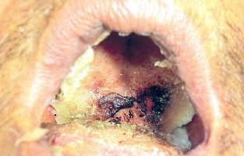
 |  | 1 | ① | 正解
 |  | 2 | ②
 |  | 3 | ③
 |  | 4 | ④ | 正解
歯科衛生士 | 2019 | 歯科保健指導論 |  | 2019_dh_19_pm087
 |  | 36歳の男性。ブラッシング時の出血を主訴として来院した。歯科医師より歯科保健指導を指示された。職場の人間関係がストレスの原因になっているという。 ストレスコーピングに関する指導内容で適切なのはどれか。1つ選べ。
 |  | 1 | 転職してみてはいかがでしょうか。
 |  | 2 | 親しい友人に相談してみてはいかがでしょうか。
 |  | 3 | 運動と趣味の時間を作ってみてはいかがでしょうか。 | 正解
 |  | 4 | 専門医に薬を処方してもらってはいかがでしょうか。
歯科衛生士 | 2019 | 歯科保健指導論 |  | 2019_dh_19_pm088
 |  | 日本人の食事摂取基準（2015年版）で健康の維持・増進と欠乏症予防のために設定されているのはどれか。1つ選べ。
 |  | 1 | 推奨量 | 正解
 |  | 2 | 目安量
 |  | 3 | 目標量
 |  | 4 | 耐容上限量
歯科衛生士 | 2019 | 歯科保健指導論 |  | 2019_dh_19_pm089
 |  | 生後10か月で離乳後期に入った乳児への食事指導で適切なのはどれか。1つ選べ。
 |  | 1 | 濃い味つけに慣れさせる。
 |  | 2 | 母乳から人工乳へ切替える。
 |  | 3 | 1日3回の食事を定着させる。 | 正解
 |  | 4 | 弾力の強い食品を食べさせる。
歯科衛生士 | 2019 | 歯科保健指導論 |  | 2019_dh_19_pm090
 |  | 86歳の男性。お茶や汁物でのむせを訴えて来院した。座位で常食を食べているが、時々椅子から転落しそうになるという。BMIは18.0、要介護3、咀嚼能力に問題はない。嚥下機能の評価を実施したところ、RSSTは2回であった。 食事支援として適切なのはどれか。2つ選べ。
 |  | 1 | 一口量を増やす。
 |  | 2 | 食形態を変更する。 | 正解
 |  | 3 | 安定した姿勢を確保する。 | 正解
 |  | 4 | 低カロリーの食事にする。
歯科衛生士 | 2019 | 歯科保健指導論 |  | 2019_dh_19_pm091
 |  | 72歳の男性。食事中、のどに食物が残っている感覚が続いているため来院した。検査の結果、誤嚥はないが、梨状窩に食物が少量残留していることがわかった。 有効な訓練法はどれか。1つ選べ。
 |  | 1 | 頰訓練
 |  | 2 | 舌訓練
 |  | 3 | 発声訓練
 |  | 4 | 頭部挙上訓練 | 正解
歯科衛生士 | 2019 | 歯科保健指導論 |  | 2019_dh_19_pm092
 |  | 嚥下障害を疑うのはどれか。2つ選べ。
 |  | 1 | 失語症
 |  | 2 | 器質性構音障害 | 正解
 |  | 3 | 運動障害性構音障害 | 正解
 |  | 4 | 聴覚障害性構音障害
歯科衛生士 | 2019 | 歯科保健指導論 |  | 2019_dh_19_pm093
 |  | 摂食嚥下障害に対して上顎に装置を製作した。装置の写真を示す。 改善できるのはどれか。1つ選べ。
 |  | 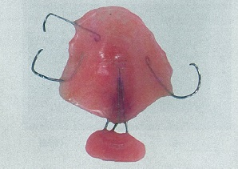
 |  | 1 | 口唇閉鎖不全
 |  | 2 | 舌骨挙上不全
 |  | 3 | 鼻咽腔閉鎖不全 | 正解
 |  | 4 | 食道入口部開大不全
歯科衛生士 | 2019 | 歯科保健指導論 |  | 2019_dh_19_pm094
 |  | 70歳の女性。最近、薬が飲み込みにくいことを主訴として来院した。8年前より高血圧にて内服治療中であるが、その他の既往はないという。食事時にむせることもあり、食事に時間が掛かるようになっているという。 この患者に必要な評価方法はどれか。2つ選べ。
 |  | 1 | TCI〈Tongue Coating Index〉 | 正解
 |  | 2 | MMSE〈Mini Mental State Examination〉
 |  | 3 | EAT-10〈The 10-item Eating Assessment Tool〉 | 正解
 |  | 4 | GOHAI〈General Oral Health Assessment Index〉
歯科衛生士 | 2019 | 歯科保健指導論 |  | 2019_dh_19_pm095
 |  | 病棟でのNSTで正しいのはどれか。2つ選べ。
 |  | 1 | チームカンファレンスを実施する。 | 正解
 |  | 2 | 医師・歯科医師が指摘した問題点を検討する。
 |  | 3 | 家族にも栄養サポートチーム員になるように勧める。
 |  | 4 | 個々のケースに合わせて栄養管理が不十分な患者に助言を行う。 | 正解
歯科衛生士 | 2019 | 歯科診療補助論 |  | 2019_dh_19_pm096
 |  | 水平位診療時、下顎右側臼歯部へのバキューム操作で正しいのはどれか。2つ選べ。
 |  | 1 | 11時の位置から挿入する。
 |  | 2 | チップの切り口は歯面に向ける。 | 正解
 |  | 3 | チップと本体の接合部を把持する。 | 正解
 |  | 4 | タービンから出る水を直接吸引する。
歯科衛生士 | 2019 | 歯科診療補助論 |  | 2019_dh_19_pm097
 |  | 消毒薬の適用を表に示す。 消毒用エタノールはどれか。1つ選べ。
 |  | 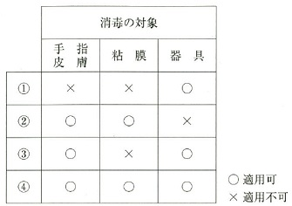
 |  | 1 | ①
 |  | 2 | ②
 |  | 3 | ③ | 正解
 |  | 4 | ④
歯科衛生士 | 2019 | 歯科診療補助論 |  | 2019_dh_19_pm098
 |  | 歯科用石膏の混水比を大きくしたときに起こるのはどれか。1つ選べ。
 |  | 1 | 強度が増す。
 |  | 2 | 表面が粗糙になる。 | 正解
 |  | 3 | 硬化時間が短くなる。
 |  | 4 | 硬化膨脹が大きくなる。
歯科衛生士 | 2019 | 歯科診療補助論 |  | 2019_dh_19_pm099
 |  | 22歳の女性。う蝕治療を希望して来院した。検査の結果、下顎右側第一大臼歯咬合面の初期う蝕と診断され、コンポジットレジン修復を行うことになった。患者はタービンの音に恐怖を感じるという。歯科医師より準備を指示された機器の写真（A）と先端部の写真（B）を示す。 適切なのはどれか。2つ選べ。
 |  | 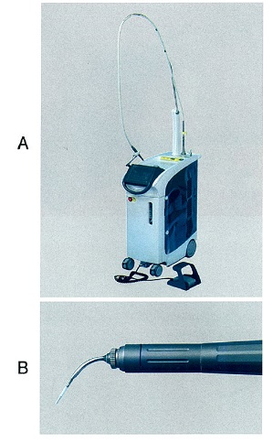
 |  | 1 | 試照射する。
 |  | 2 | 換気を確認する。 | 正解
 |  | 3 | 診療室を暗くする。
 |  | 4 | 防護用ゴーグルを準備する。 | 正解
歯科衛生士 | 2019 | 歯科診療補助論 |  | 2019_dh_19_pm100
 |  | ISO規格のファイルを番号順に配列した写真を示す。 矢印で示すファイルの先端の直径（μm）はどれか。1つ選べ。
 |  | 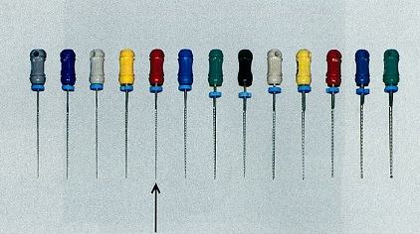
 |  | 1 | 0.25
 |  | 2 | 2.5
 |  | 3 | 25
 |  | 4 | 250 | 正解
歯科衛生士 | 2019 | 歯科診療補助論 |  | 2019_dh_19_pm101
 |  | 全部金属冠試適時に使用する器具の写真を示す。 【 】に入る組合せで正しいのはどれか。1つ選べ。 【①】が挿入できて、【②】が挿入できない状態が望ましい。
 |  | 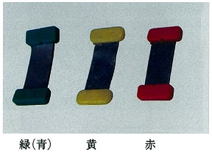
 |  | 1 | 【①】赤 -- 【②】緑（青）
 |  | 2 | 【①】黄 -- 【②】赤
 |  | 3 | 【①】黄 -- 【②】緑（青）
 |  | 4 | 【①】緑（青） -- 【②】黄 | 正解
歯科衛生士 | 2019 | 歯科診療補助論 |  | 2019_dh_19_pm102
 |  | 44歳の女性。上顎左側臼歯部の欠損を主訴として来院した。診断の結果、ブリッジを新製することになった。印象採得時に使用する器材の写真（A、B）を示す。 使用するのはどれか。1つ選べ。
 |  | 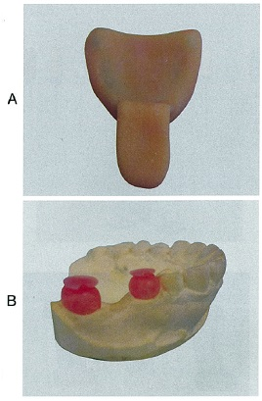
 |  | 1 | 寒天印象材
 |  | 2 | シリコーンゴム印象材 | 正解
 |  | 3 | モデリングコンパウンド
 |  | 4 | 酸化亜鉛ユージノール印象材
歯科衛生士 | 2019 | 歯科診療補助論 |  | 2019_dh_19_pm103
 |  | 45歳の女性。上顎右側第一大臼歯の歯根破折で抜歯をすることになった。初診時の口腔内写真（A）、抜歯時に使用した器具のセット（B）およびその先端の写真（C）を示す。 この名称はどれか。1つ選べ。

 |  | 1 | マイセル
 |  | 2 | マレット
 |  | 3 | ラスパトリウム
 |  | 4 | ルートチップピック | 正解
歯科衛生士 | 2019 | 歯科診療補助論 |  | 2019_dh_19_pm104
 |  | 抜歯鉗子の写真を示す。 上顎大臼歯に使用するのはどれか。1つ選べ。
 |  |  
 |  | 1 | ① | 正解
 |  | 2 | ②
 |  | 3 | ③
 |  | 4 | ④
歯科衛生士 | 2019 | 歯科診療補助論 |  | 2019_dh_19_pm105
 |  | アーチワイヤーをブラケットに結紮するのに用いる材料の写真（A）と、結紮に用いる器具の写真（B）を示す。 適切なのはどれか。1つ選べ。

 |  | 1 | ① | 正解
 |  | 2 | ②
 |  | 3 | ③
 |  | 4 | ④
歯科衛生士 | 2019 | 歯科診療補助論 |  | 2019_dh_19_pm106
 |  | 4歳の女児。歯科健康診断でう蝕を指摘され、歯科治療を希望して来院した。母親から、歯科治療は初めてで不安を抱いていることが告げられた。その他特記すべき全身的な既往はみられない。 適切な対応はどれか。2つ選べ。
 |  | 1 | TSD法 | 正解
 |  | 2 | 静脈内鎮静法
 |  | 3 | トークンエコノミー法 | 正解
 |  | 4 | ハンドオーバーマウス法
歯科衛生士 | 2019 | 歯科診療補助論 |  | 2019_dh_19_pm107
 |  | 75歳の女性。認知症を発症しており、訪問診療を行った際に、口腔清掃を嫌がり開口を拒んでいる。顎関節症などの既往はない。対応として、まず①開口器を試みる。不安を取り除くために②声かけをして安心感を与え、③口を開けない原因を探る。さらに開口しない時は④口唇のマッサージを行う。 下線部分で正しいのはどれか。2つ選べ。
 |  | 1 | ①
 |  | 2 | ② | 正解
 |  | 3 | ③ | 正解
 |  | 4 | ④
歯科衛生士 | 2019 | 歯科診療補助論 |  | 2019_dh_19_pm108
 |  | 55歳の男性。歯科治療を希望して来院した。脳出血の既往がある。来院時の歩行状態の写真を示す。歯科医師よりチェアまでの誘導を指示された。 注意するのはどれか。2つ選べ。
 |  | 
 |  | 1 | 右側より介助を行う。
 |  | 2 | 患者の歩行速度に合わせて誘導する。 | 正解
 |  | 3 | 可能な限り自力でチェアに座ってもらう。 | 正解
 |  | 4 | 体位調整のためチェアの左側に枕等を置く。
歯科衛生士 | 2019 | 歯科診療補助論 |  | 2019_dh_19_pm109
 |  | 歯科用エックス線撮影システムに使用する器具の表と裏の写真を示す。 エックス線フィルムと比較して、この器具の特徴はどれか。2つ選べ。
 |  | 
 |  | 1 | 形状が大きくなる。
 |  | 2 | 被曝量が軽減される。 | 正解
 |  | 3 | 現像操作が必要である。
 |  | 4 | コントラストの調整が可能である。 | 正解
歯科衛生士 | 2019 | 歯科診療補助論 |  | 2019_dh_19_pm110
 |  | 過換気症候群の症状で正しいのはどれか。2つ選べ。
 |  | 1 | 徐 脈
 |  | 2 | 筋の硬直 | 正解
 |  | 3 | 血圧低下
 |  | 4 | 呼吸困難 | 正解

